Sheet3
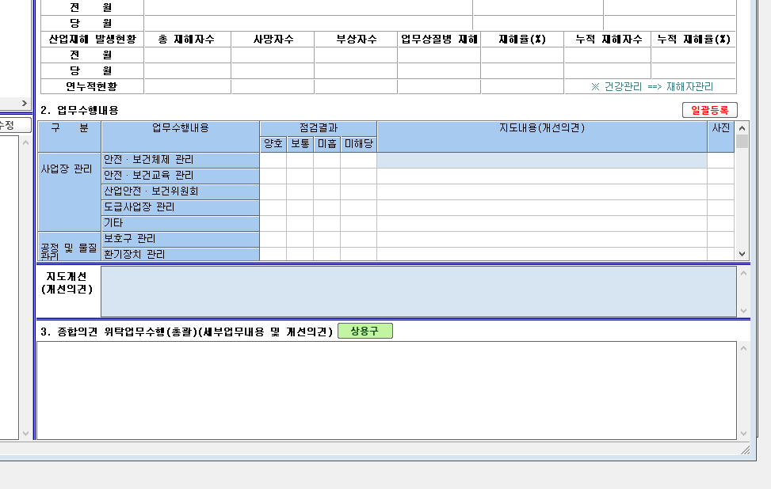

3. 종합의견(업무수행 결과 문제점 및 개선 지도 사항은 사업장 관리카드 19. 위탁업무수행 일지(총괄)에 기록)

